Sheet2
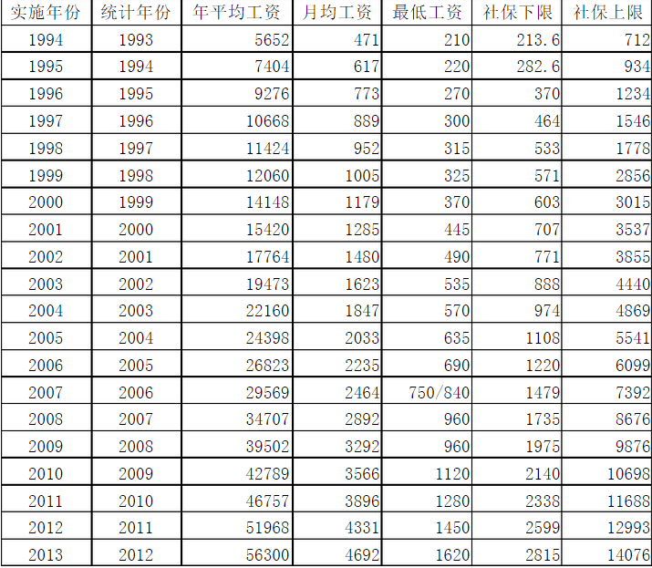
实施年份 | 统计年份 | 年平均工资 | 月均工资 | 最低工资 | 社保下限 | 社保上限 | 2倍基数
1994 | 1993 | 5652 | 471 | 210 | 213.6 | 712
1995 | 1994 | 7404 | 617 | 220 | 282.6 | 934
1996 | 1995 | 9276 | 773 | 270 | 370 | 1234
1997 | 1996 | 10668 | 889 | 300 | 464 | 1546
1998 | 1997 | 11424 | 952 | 315 | 533 | 1778
1999 | 1998 | 12060 | 1005 | 325 | 571 | 2856
2000 | 1999 | 14148 | 1179 | 370 | 603 | 3015
2001 | 2000 | 15420 | 1285 | 445 | 707 | 3537
2002 | 2001 | 17764 | 1480 | 490 | 771 | 3855
2003 | 2002 | 19473 | 1623 | 535 | 888 | 4440
2004 | 2003 | 22160 | 1847 | 570 | 974 | 4869
2005 | 2004 | 24398 | 2033 | 635 | 1108 | 5541
2006 | 2005 | 26823 | 2235 | 690 | 1220 | 6099

